盗難・紛失再発行用紙
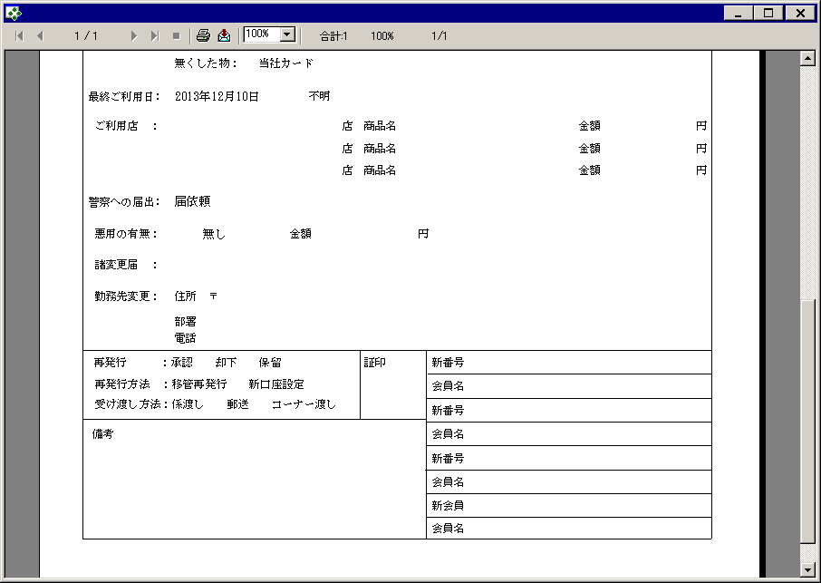
【帳票レイアウト】
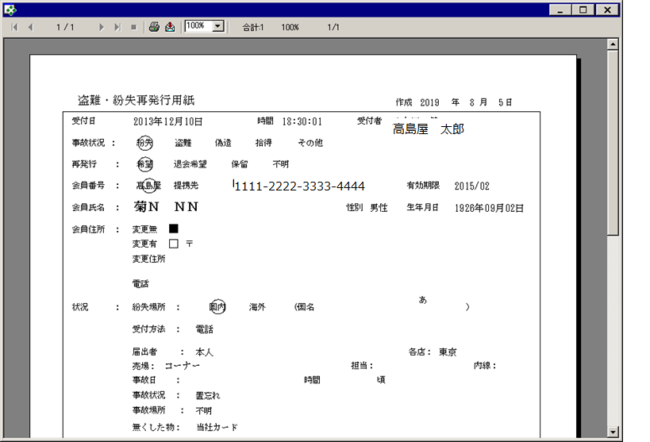

【帳票レイアウト】

